Produtos
Marca | Produto | Cor | Imagem
Xiaomi | Note 7 | Branco | 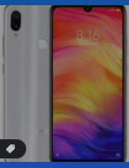
Xiaomi | Note 7 | Preto | 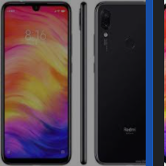
Xiaomi | Note 10 | Verde | 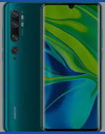
Xiaomi | Note 10 | Branco | 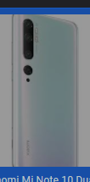
Karsten | Toalha de Rosto Lumina | Preto | 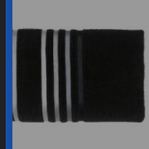
Trussardi | Toalha de Rosto Imperiale | Verde | 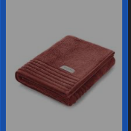
Dolce Gusto | Mine Me | Preto | 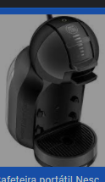
Nespresso | Inissinia D40 | Vermelha | 